Example
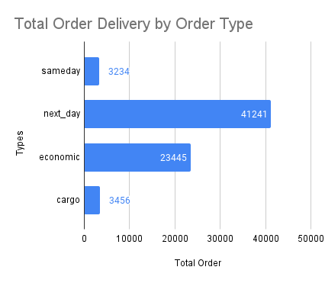
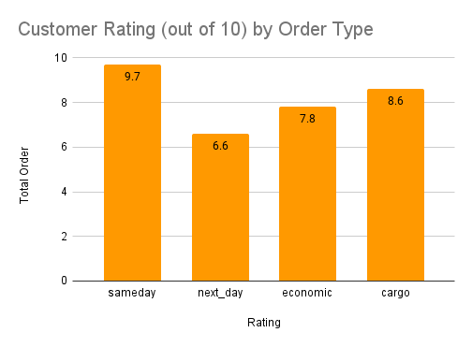
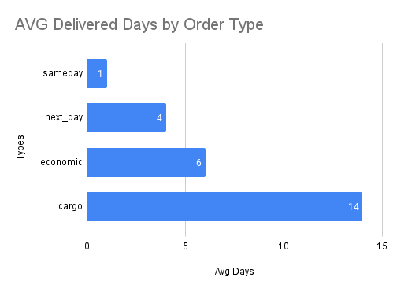

Contoh Pertanyaan:
Kamu bekerja sebagai Data Analyst di suatu perusahaan logistik. Kamu memiliki visualisasi yang menunjukkan: x Total Order berdasarkan tipe order x Rating customer berdasarkan tipe order x avg delivered days berdasarkan tipe order Berdasarkan data yang bisa kamu lihat di dalam figur, berikan highlight (setidaknya 3) atau insight atau rekomendasi (jika ada). Ingat! Kamu bisa membuat asumsi sendiri untuk mendukung argumenmu!"

Contoh Jawaban:

Highlight & Insight:
Kecepatan Delivery: Opsi delivery tercepat yang diberikan perusahaan adalah "sameday" dengan rata-rata waktu delivery 1 hari dan rating customer yang tinggi, yaitu 9.7 dari 10. Ini menunjukkan bahwa customer sangat puas dengan opsi delivery cepat ini. Di sisi lain, opsi delivery terlama adalah "cargo" dengan rata-rata waktu delivery 14 hari dan rating customer rendah, yatu 8.6 dari 10. Ini menunjukkan pentingnya kecepatan delivery dalam kepuasan customer.
Kepuasan Customer: Data menunjukkan bahwa rating customer untuk opsi delivery "sameday" adalah yang tertinggi di antara semua tipe, yang menunjukkan bahwa customer sangat puas dengan opsi delivery ini. Ini bisa menjadi kesempatan yang baik bagi perusahaan untuk meningkatkan fokus terhadap delivery sameday dan mengoptimalkan proses untuk menjaga tingkat kepuasan customer yang tinggi.
Popularitas Opsi Delivery: Opsi delivery "next_day" memiliki angka total order tertinggi yang mengindikasikan bahwa opsi ini paling popular di antara customer. Perusahaan harus mempertimbangkan investasi dalam mengoptimalkan proses delivery next_day guna mengakomodir permintaan yang tinggi dan menjaga kepuasan customer.

Rekomendasi:
Perusahaan harus mempertimbangkan memperbaiki opsi delivery "cargo" dengan mengurangi rata-rata waktu delivery dan meningkatkan rating kepuasan customer.
Kepuasan customer yang tinggi dan popularitas opsi delivery "sameday" perlu ditingkatkan dan dioptimalkan oleh perusahaan.
Perusahaan harus terus memonitor rating customer dan total order untuk mengidentifikasi area yang perlu dibenahi dalam opsi delivery.

Worksheet 1
Electronic, Fashion and Home&Living Sales Performance: Performa penjualan dari kategori Electronic, Fashion dan Home&Living | Male vs Female by Total Order: Pria vs Wanita berdasarkan total order | Female and Male by Age Group: Jumlah Wanita dan Pria berdasarkan grup dari umur
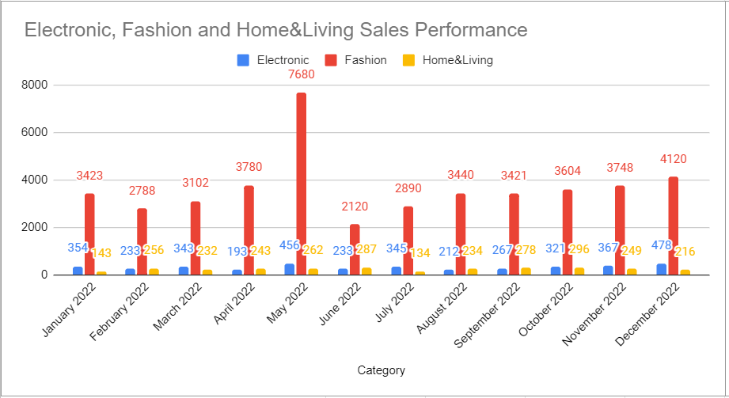
Male vs Female by Total Order
Female and Male by Age Group

Contoh Pertanyaan:

Highlight & Insight (tugas wajib): | Highlight & Insight (tugas wajib):
 | Kelompok umur dengan market terbesar
 | Group umur 26-35 merupakan kelompok umur yang memiliki jumlah pembeli yang paling tinggi dibanding dengan kelompok umur lainnya. Ini menunjukkan bahwa pasar usia 26-35 sangat terbuka lebar
 | Potensial market
 | 1. Group umur 36-45 merupakan kelompok jumlah besar ke 2 . Kelompok pembeli diusia ini merupakan kelompok usia mulai mapan dalam hal finansial sehingga memiliki daya beli yang cukup tinggi. Kebanyakan mereka butuh fashion dan gadget (electronic) demi menjaga penampilan dan style-nya.
 | 2. Ada kelompok yang memiliki potensi besar dalah pembelanjaan fashion, yaitu kelompok anak 0 tahun - 18 tahun, karena mereka masih dalam masa pertumbuhan yang notabene perubahan size baju cukup cepat dibanding kelompok usia dewasa.
 | High Season
 | May 2022 merupakan high season untuk pembelanjaan fashion terkait Hari Raya Idul Fitri. namun untuk hal Fashion, seharusnya high season tidak hanya di hari raya. ada 2 season lg yaitu : 1. Perayaan Natal & Tahun Baru 2. Back to School
Rekomendasi untuk 2023 (tugas opsional):
 | Rekomendasi untuk 2023 (tugas opsional):
 | 1. Menambah produk fashion untuk kelompok usia 0 tahun - 18 tahun
 | 2. Promosi produk fashion untuk anak saat Lebaran, tahun baru dan back to school
 | 3. Promosi produk fashion dewasa kelompok umur 26-35 dan 36-45. saat sesion natal dan tahun baru
 | 4. Promosi product gedget versi female karena pasar usia dewasa muda cenderung menjaga penampilan dan style mereka

